Worksheet
 | Alklima B.V.
 | Van Hennaertweg 29
 | 2952 CA Alblasserdam
 | NEDERLAND
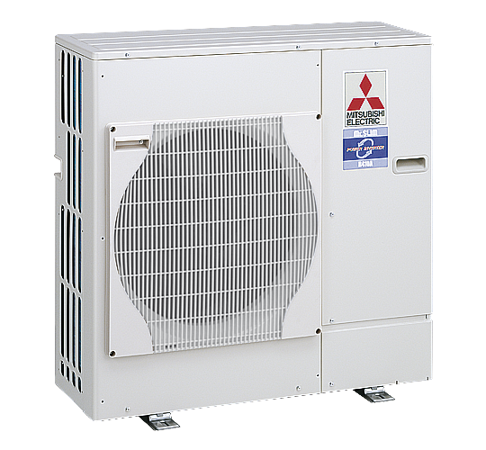
Code | PUHZ-SW75 VHA
Product | Ecodan ATW Inverter buitenunit SW75 VHA

Vermogen & prestaties
Naam |  | Waarde | Eenheid
Verwarmingsvermogen bij 7/35°C volgens EN 14511 |  | 8 | kW
COP bij 7/35°C volgens EN 14511 |  | 4.4
Koelvermogen bij 35/18°C volgens EN 14511 |  | 2.60 - 10.00 | kW

Elektrische gegevens
Naam |  | Waarde | Eenheid
Aansluitspanning |  | 230 | V
Afzekering (traag) |  | 25 | A
Begrenzing max. opgenomen elektrisch vermogen |  | 17 | A
Met elektrisch verwarmingselement |  | Nee

Technische gegevens
Naam |  | Waarde | Eenheid
Type koudemiddel |  | R410a
Max. leidinglengte |  | 40 | m

Geluidsprestaties
Naam |  | Waarde | Eenheid
Geluidsprestatieniveau buitenunit (volgens EN 12102 bij 0/35 °C) |  | 68 | dB(A)
Geluidsdrukniveau buitenunit volgens EN 12102 bij 0/35 °C op 1 m. afstand |  | 51 | dB

Afmetingen & aansluitingen
Naam |  | Waarde | Eenheid
Afmetingen buiten-unit (HxBxD) |  | 943 × 950 × 360 | mm
Gewicht buitenunit |  | 75 | kg

Uitvoering & werking
Naam |  | Waarde | Eenheid
Geschikt voor warm tapwater |  | Ja
Geschikt voor actieve koeling |  | Ja

Overige gegevens
Naam |  | Waarde | Eenheid
Beschermingsgraad (IP) buitenunit |  | IP24

